상품제안서
국산천연소가죽 세미정장벨트(1350-2) | 상품코드: S19080

 |  |  |  |  |  | 02-713-8555 | www.synergygift.co.kr
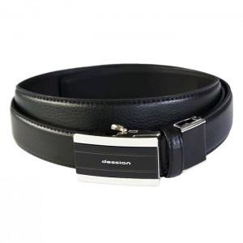 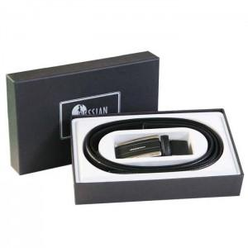

【상세/제작정보】 | 기본수량 100개 이하일경우 레이져 2만원추가,불박금형조각3~5만원추가됩니다

【인쇄/포장옵션】 | 레이저, 불박 / 포장지포장

【공급단가】 | 수량 | 50~ | 300~ | 1,000~ | 2,000~
*VAT별도 | 단가 | 20,250원 | 19,500원 | 18,750원 | 18,000원

【상품 URL】 | https://www.synergygift.co.kr:443/src/goods_detail.php?gdno=5814

